set_info
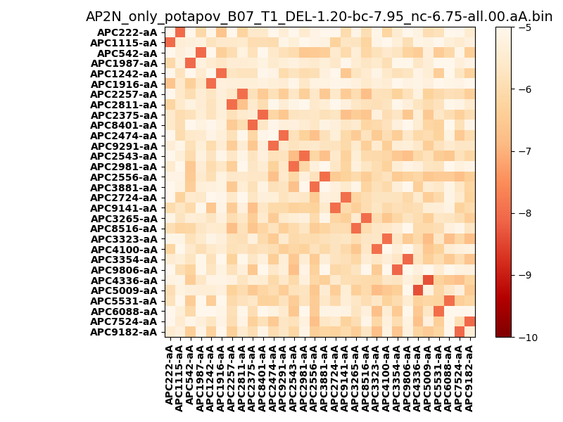
N_pairs: | 15
N_heterodimers: | 15
N_homodimers: | 0
orthogonality_average: | -2.34007740021
orthogonality_average_%: | 46.8015480042
orthogonality_gap: | -1.13700008392
orthogonality_gap_%: | 22.7400016785
N_offtarget_above_min_ontarget: | 0

max_affinity: | -8.37539958954
min_affinity: | -4.01642036438
lower_is_better: | True

binding_min_affinity: | -7.95858001709
binding_min_affinity_%: | 59.1716003418

nonbinidng_max_affinity: | -6.82157993317
nonbinidng_max_affinity_%: | 36.4315986633

total_II_pairs: | 0
total_II_pairs_%: | 0.0
total_IN_mismatches: | 0
total_IN_mismatches_%: | 0.0
total_NN_pairs: | 1
total_NN_pairs_%: | 1.66666666667

total_electrostatic_matches: | 68
total_electrostatic_matches_%: | 56.6666666667
total_electrostatic_mismatches: | 52
total_electrostatic_mismatches_%: | 43.3333333333

starting_pos: | f
N_heptades: | 4
N_aminoacids: | 29

normalization_max: | -10
normalization_min: | -5

